Chi tiết địa chất
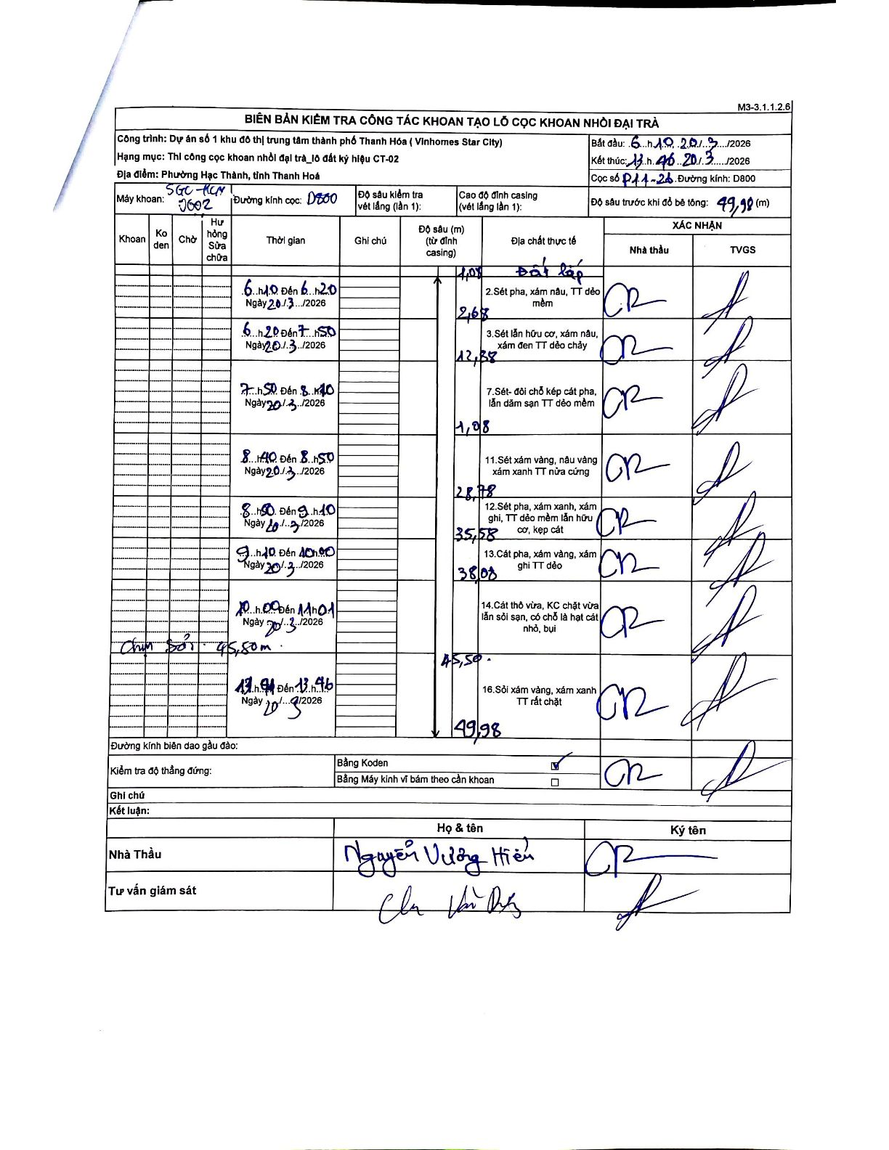
Dự án | Star City Thanh Hóa
Hạng mục | Thi công cọc khoan nhồi, tường vây cho các hạng mục_Lô CT-02
Tên bộ phận | Phường Hạc Thành, tỉnh Thanh Hoá
Số hiệu cọc | P11-26
Tên Máy khoan | SGC-KCN0002
Đường kính | D800
Bắt đầu thi công | 06:10 20/03/2026
Kết thúc thi công | 13:46 20/03/2026

Địa chất TT | Đường kính | Mô tả lớp thiết kế | Từ (h) | Đến (h) | Cao độ từ | Cao độ đến | T.Gian (h) | Dài (m) | V (m/h) | Ghi chú
1 | D800 | Đất lấp | 06:10 20/03/2026 | 06:10 20/03/2026 | 0 | -1.08 | 0.5 | 1.08 | 2.16
2 | D800 | Sét pha, xám nâu, TT dẻo mềm | 06:10 20/03/2026 | 06:20 20/03/2026 | -1.08 | -2.68 | 0.17 | 1.6 | 9.6 | Chiều dài tính toán 1,6m
3 | D800 | Sét lẫn hữu cơ, xám nâu, xám đen TT dẻo chảy | 06:20 20/03/2026 | 07:50 20/03/2026 | -2.68 | -12.38 | 1.5 | 9.7 | 6.47 | Chiều dài tính toán 9,7m
7 | D800 | Sét-đôi chỗ kẹp cát pha, lẫn dăm sạn TT dẻo mềm | 07:50 20/03/2026 | 08:40 20/03/2026 | -12.38 | -17.08 | 0.83 | 4.7 | 5.64 | Chiều dài tính toán 4,7m
11 | D800 | Sét xám vàng, nâu vàng, xám xanh TT nửa cứng | 08:40 20/03/2026 | 08:50 20/03/2026 | -17.08 | -28.78 | 0.17 | 11.7 | 70.2 | Chiều dài tính toán 11,7m
12 | D800 | Sét pha, xám xanh, xám ghi, TT dẻo mềm lẫn hữu cơ, kẹp cát | 08:50 20/03/2026 | 09:10 20/03/2026 | -28.78 | -35.58 | 0.33 | 6.8 | 20.4 | Chiều dài tính toán 6,8m
13 | D800 | Cát pha, xám vàng, xám ghi TT dẻo | 09:10 20/03/2026 | 10:00 20/03/2026 | -35.58 | -38.08 | 0.83 | 2.5 | 3 | Chiều dài tính toán 2,5m
14 | D800 | Cát thô vừa, KC chặt vừa lẫn sỏi sạn, có chỗ là hạt cát nhỏ, bụi | 10:00 20/03/2026 | 11:01 20/03/2026 | -38.08 | -45.5 | 1.02 | 7.42 | 7.3 | Chun sôi tại độ sâu 45,50m
16 | D800 | Sỏi xám vàng, xám xanh TT rất chặt | 11:01 20/03/2026 | 13:46 20/03/2026 | -45.5 | -49.98 | 2.75 | 4.48 | 1.63 | Chiều dài tính toán 4,48m

ẢNH BIÊN BẢN GỐC

